Burndown Charts 1
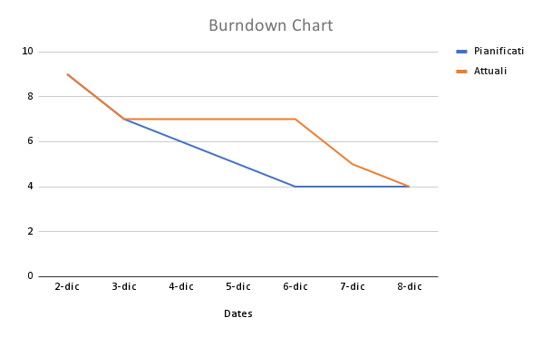

Primo Sprint
Tempo |  | Task Rimanenti
Giorni | Date | Pianificati | Attuali
Lun | 2024-12-02 | 9 | 9
Mar | 2024-12-03 | 7 | 7
Mer | 2024-12-04 | 6 | 7
Gio | 2024-12-05 | 5 | 7
Ven | 2024-12-06 | 4 | 7
Sab | 2024-12-07 | 4 | 5
Dom | 2024-12-08 | 4 | 4

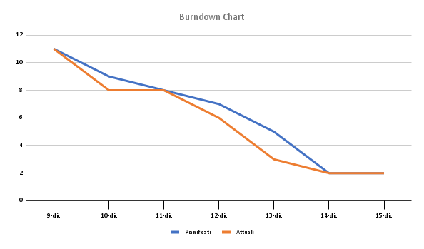
Secondo Sprint
Tempo |  | Task Rimanenti
Giorni | Date | Pianificati | Attuali
Lun | 2024-12-09 | 11 | 11
Mar | 2024-12-10 | 9 | 8
Mer | 2024-12-11 | 8 | 8
Gio | 2024-12-12 | 7 | 6
Ven | 2024-12-13 | 5 | 3
Sab | 2024-12-14 | 2 | 2
Dom | 2024-12-15 | 2 | 2

Burndown Charts 2
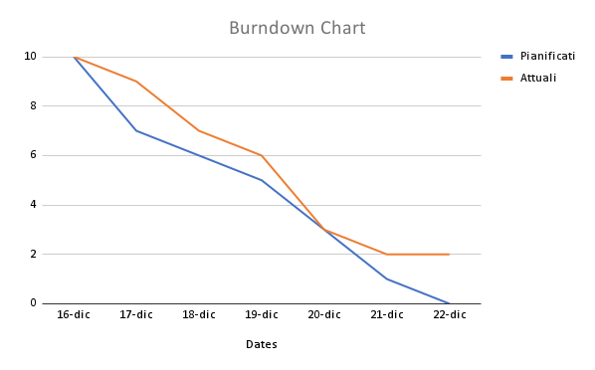

Terzo Sprint
Tempo |  | Task Rimanenti
Giorni | Date | Pianificati | Attuali
Lun | 2024-12-16 | 10 | 10
Mar | 2024-12-17 | 7 | 9
Mer | 2024-12-18 | 6 | 7
Gio | 2024-12-19 | 5 | 6
Ven | 2024-12-20 | 3 | 3
Sab | 2024-12-21 | 1 | 2
Dom | 2024-12-22 | 0 | 2

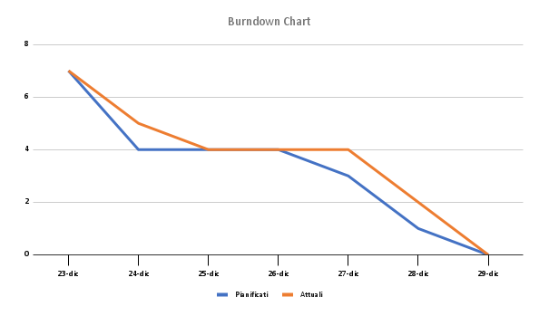
Quarto Sprint
Tempo |  | Task Rimanenti
Giorni | Date | Pianificati | Attuali
Lun | 2024-12-23 | 7 | 7
Mar | 2024-12-24 | 4 | 5
Mer | 2024-12-25 | 4 | 4
Gio | 2024-12-26 | 4 | 4
Ven | 2024-12-27 | 3 | 4
Sab | 2024-12-28 | 1 | 2
Dom | 2024-12-29 | 0 | 0

